상품제안서
시그니쳐 4in1 원터치 전동 자동 와인오프너 풀세트 | 상품코드: F14595

 |  |  |  |  |  |  | 02-412-0044 | www.easy1.co.kr
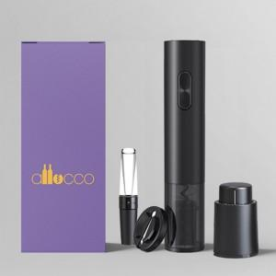 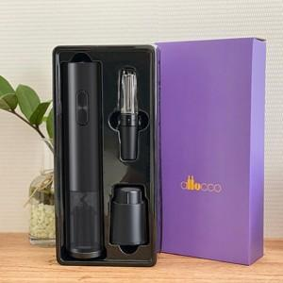

【상세/제작정보】 | 고급스러운 트레이 패키지로 되어 선물용으로 적합

【인쇄/포장옵션】 | 레이저 / 포장지포장

【공급단가】 | 수량 | 50~ | 100~ | 500~ | 1,000~ | 2,000~
*VAT별도 | 건전지미포함 | 22,100원 | 21,760원 | 21,250원 | 20,400원 | 19,550원
 | 건전지포함 | 24,050원 | 23,680원 | 23,120원 | 22,200원 | 21,270원

【상품 URL】 | https://dev.easy1.co.kr:443/src/goods_detail.php?gdno=14595

